Sheet1
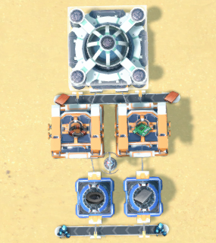
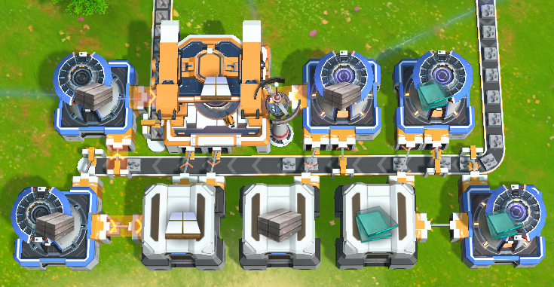
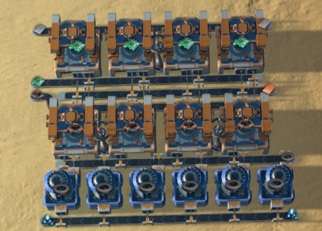
科学 | 解锁科技 | 原料 | 产物
电磁 | 风电机 传电塔 采矿机 | 铁矿 铜矿 石矿 | 铁块 磁铁 铜块 石材 | 01蓝糖 需要 铜板 铁矿 |  |  |  | 02玻璃 石材 地基 需要石矿 钢材 |  |  | 03电路 线圈 需要 铁板 铜板 磁铁
冶金 | 电弧熔炉 玻璃 | 2石矿 | 1玻璃 |  |  | 蓝糖/研究站 |  |  |  |  |  |  |  | 铁板/带 电路/MK
物流l | 传送带 分拣器 小储物仓 |  |  |  |  | 线圈 电路 |  |  |  |  |  |  |  | 电路/带
制造 | 制造台MK.l | 2磁铁 1铜板 2铁板 1铜板 | 2线圈 2电路 |  |  | 铜板/带 |  |  |  |  |  |  |  | 铜板/带
电磁矩阵 | 蓝塘 研究站 | 1线圈 1电路 | 1蓝糖 |  |  | 磁铁 铁板 |  | 石材 钢 地基 石材 玻璃 |  |  |  |  |  | 线圈/带
火电 | 火力发电机 |  |  |  |  | 铁矿/带 |  | 石材 储物 储物 储物 玻璃 |  |  |  |  |  | 线圈/MK 磁铁/带
机甲核心l 宇宙探索l | +40MJ上限 全球矿物地图
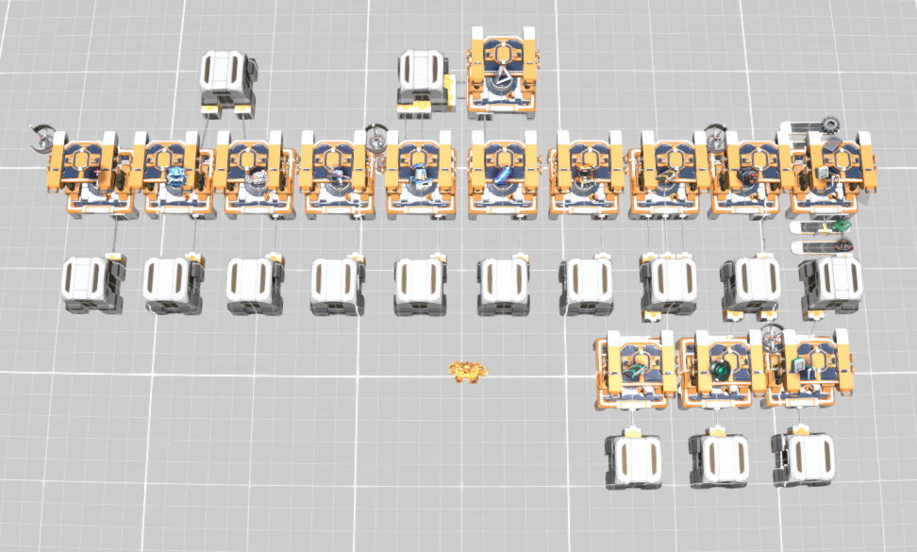
电浆 | 棱镜 电浆 充电塔 | 3玻璃=2棱镜+4线圈=1电浆 |  |  |  |  |  |  | 04小超市 需要 铁板 齿轮 电路 线圈
提纯 | 石墨 硅石硅板 | 20石矿=2硅石=1硅板 |  |  |  |  |  |  | 储物 （石材玻璃） |  | 储物 棱镜mk （石材玻璃）
无人机控制l | +1无人机数量 |  |  |  |  |  |  |  | 熔炉*6 MK*3 |  | 铁板/带 齿轮/带
无人机引擎l | +2m/s速度 机甲低空飞行 |  |  |  |  |  |  |  | 化工厂 电塔 研究站 火电 采矿机 MK 熔炉 电浆 电机 分拣爪 传送带
电机 | 电动机 |  |  |  |  |  |  |  | MK*15 储物*15 |  | 电路/带 线圈/带
物流ll | 高速爪 流速计 四向分流器 |  |  |  |  |  |  |  |  |  |  |  | （MK绿爪）
钢材 | 钢材 | 3铁板 | 1钢材
地基 | 地基 | 3石材 1钢材 | 1地基 | 地基 需要 铁矿石矿 | 铁板/熔炉*6 | 钢材/熔炉*6 | 地基/MK | 石材/熔炉*2 | 硅石（熔炉） | 硅板（熔炉）
能量回路l 批量建造l | +200kw功率 蓝图上限150
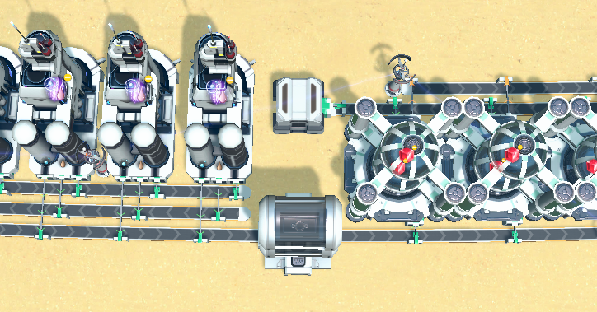
机舱容量l 机械骨骼l | +1行 背包 +1m/s 移速 |  |  | 05精炼厂 需要原油*3 |  |  | 06红糖 需要 氢 石墨 |  |  |  | 07熔炉组
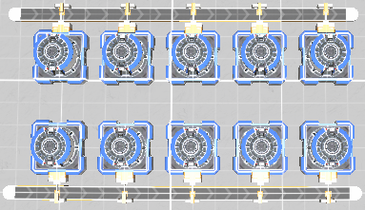
流体 | 储液罐 抽水站 |  |  | 精炼厂*12 |  |  |  | 红糖/带
精炼 | 原油井 精炼厂 精炼油 氢 | 2原油 | 2精炼油 1氢 | 原油/带 油井*3 |  |  |  | 石墨/带
能量矩阵 | 红糖 | 2石墨 2 氢 | 1红糖 | 精炼油/带 |  |  |  | 红糖红糖红糖
基础化工 | 化工厂 塑料 硫酸 | 2精油 1石墨 6精油8石4水 | 1塑料 4硫酸 | 氢/带 |  |  |  | 氢/带
宇宙探索ll | 星系矿物储量
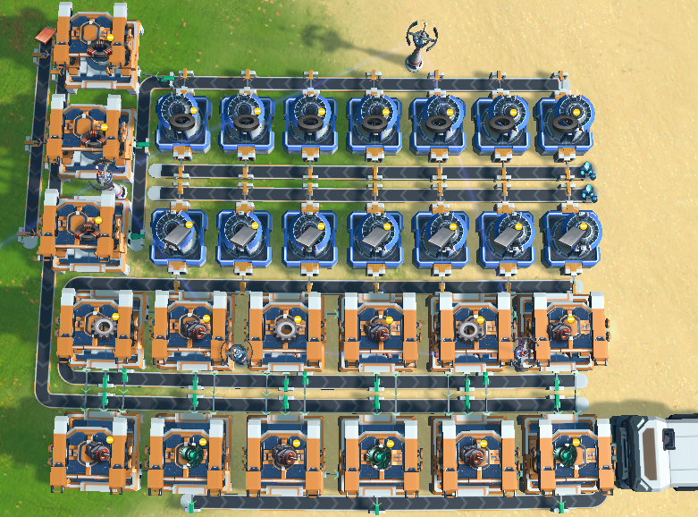
批量建造ll | 蓝图上限300 |  |  |  | 08绿马达 需要 铜板 铁矿
半导体 | 微晶元件 | 2硅板 1铜板 | 1微晶元件 |  |  |  | 铜板带/熔炉*4 磁铁/熔炉*7
增产剂 | 增产剂1 喷涂机 | 1煤矿 | 1黄剂 |  |  |  | 线圈/MK*3 铁板/熔炉*7
太阳能 | 太阳能板 |  |  |  |  |  | 齿轮MK*3 | 电机MK*3
超导体 | 石墨烯 石墨烯 奇珍 | 3石墨 1硫酸 2可燃冰 | 2石墨烯 2石墨烯 1氢 |  |  |  | 电机MK*3 | 绿马达MK*3
处理器 | 处理器 | 2电路 2微晶 | 1处理器
批量建造lll | 蓝图上限900 |  |  |  | 09硫酸 石墨烯 需要 石墨 石矿 精炼油 水 |  |  |  |  |  |  | 单产处理器 需要 铜板 硅板 电路
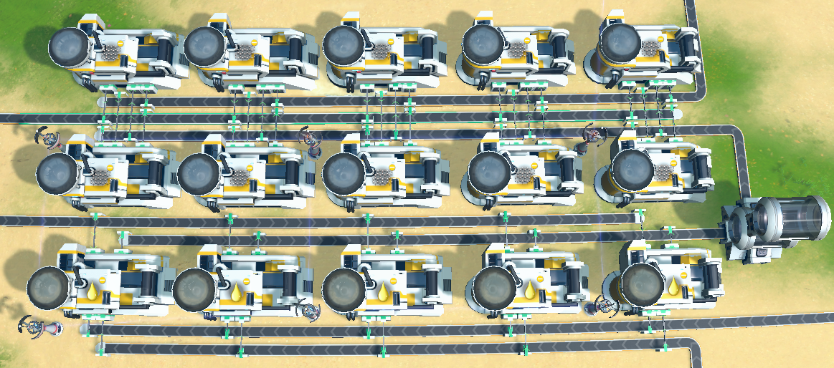
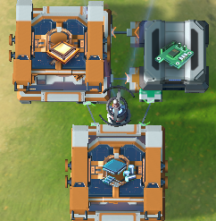
磁悬浮 | 电磁涡轮 | 2电机 2线圈 | 1绿马达 |  |  |  |  |  | 石墨烯（化工厂） 石墨/带
物流lll | 高速带 极速爪 大储物仓 |  |  |  |  |  |  |  | 石墨烯/带 硫酸/带
通讯控制ll 机甲核心ll | +2无人机数量 +240MJ上限 |  |  |  |  |  |  |  | 石墨烯（化工厂） 石矿/带
通讯控制lll 无人机引擎ll | +1建设次数 +2m/s速度 |  |  |  |  |  |  |  | 硫酸/带 硫酸（化工厂）
垂直建造l | +1储物高度 +2研究站高度 |  |  |  |  |  |  |  | 精炼油/带 水/带
冶炼 | 金刚/奇珍 /晶硅 | 1石墨 |1金伯利 |1硅板 1金刚石 |2金刚石 |1晶格硅
增产剂ll | 增产剂ll | 2黄剂 1金刚石 | 1绿剂 |  | 10处理器 太阳能 需要 硅板 铜板 |  |  |  |  |  |  | 08单产 蓝马达 粒子容器 需 石墨烯 石墨 磁铁 铜板
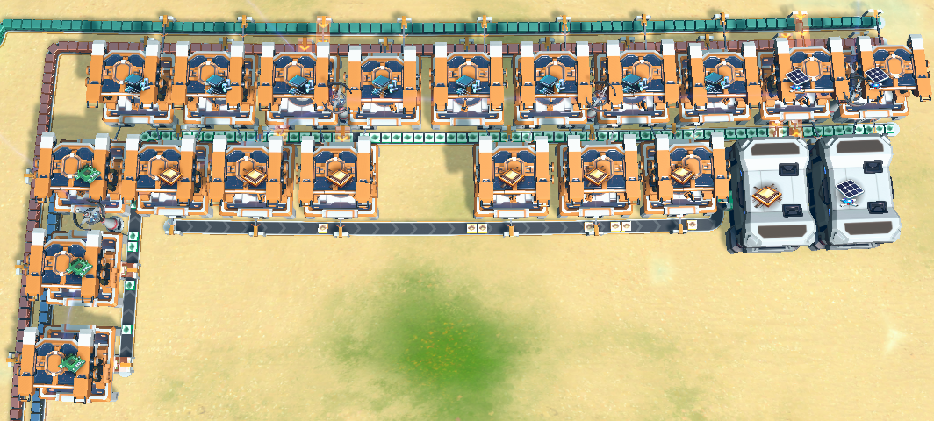
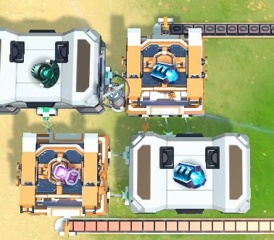
驱动引擎ll 能量回路ll | 星际飞行 +200kw功率 |  |  |  |  |  |  |  | 硅板/带 铜板/带
机舱容量ll 机械骨骼ll | +1行 背包 +1m/s 移速 |  |  |  |  |  |  |  | 微晶/MK*4 太阳能/MK*2
钛矿 | 钛板 | 2钛石 | 1钛板 |  |  |  |  |  | 电路/带
氢棒 | 氢燃料棒 | 1钛板 10氢 | 2氢棒 |  |  |  |  |  | 处理器/M*3 | 储物 储物
粒子容器 | 粒子容器 粒子容器 奇珍 | 2绿马达2铜板2石墨烯 1粒子 10单极磁石2铜板 1粒子 |  |  |  |  |  |  | 处理器/带
超级磁场 | 超级磁场环 | 2绿马达 3磁铁1石墨 | 1蓝马达
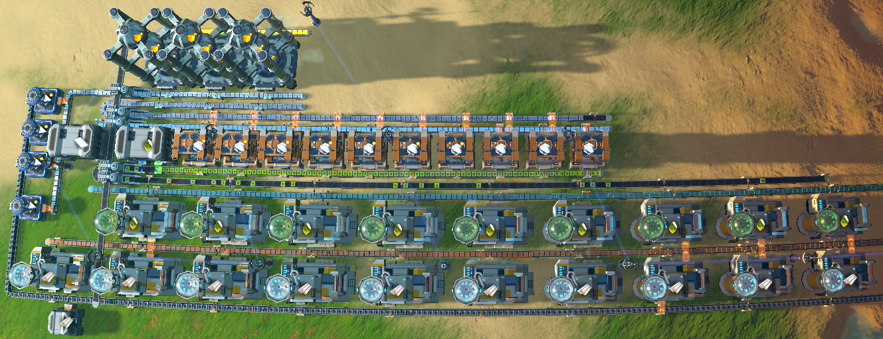
高级化工 | 有机晶体 | 2塑料1精油1水 | 1有机晶体 |  | 11黄糖 需要 水 精油 石墨 钛板 |  |  |  |  |  |  |  | 08单产 小飞机 需要 铜板 铁板 钢材 处理器
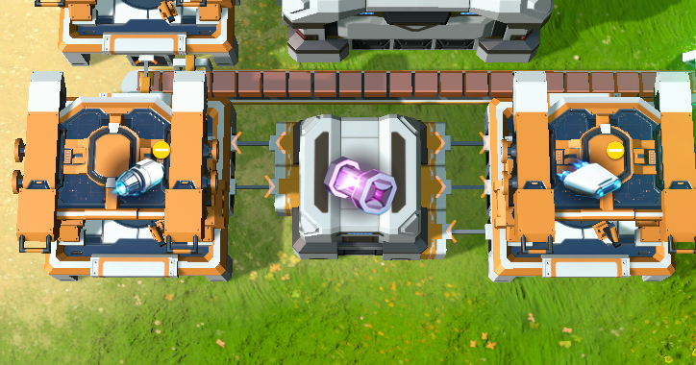
晶体 | 钛晶石 | 3钛板1有机晶 | 1钛晶 |  |  |  |  |  |  |  | 黄糖 金刚石/带 已喷涂
结构矩阵 | 黄糖 | 1金刚石1钛晶 | 1黄糖 |  |  |  |  |  |  |  | 钛晶石/带 已喷涂 钛晶石/带
推进器 | 推进器 | 2钢材3铜板 | 1推进器 |  |  |  |  |  |  |  | 钛板/带 已喷涂 钛晶石/MK*10
行星物流 | 极速带 物流机 行星内物流塔 |  |  |  |  |  |  |  |  |  | 有机晶体/带 已喷涂 有机晶体/带
钛合金 | 钛合金 | 4钛板4钢材 8硫酸 | 4钛合金 |  |  |  |  |  |  |  | 水/带 有机晶体/化工厂*9
加力推进器 | 加力推进器 | 5钛合金 5绿马达 | 1加力推进器 |  |  |  |  |  |  |  | 精炼油/带 塑料/化工厂*10
高速制造 | 制造台MK.ll
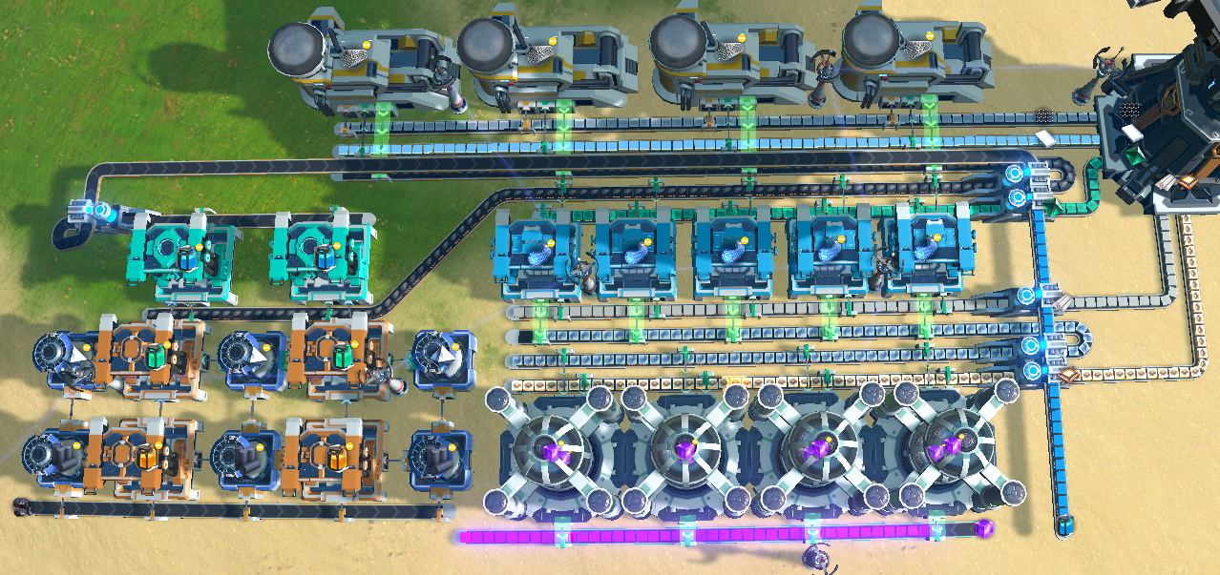
星际物流 | 星际物流塔 星际运输船 |  |  |  | 12紫糖 需要 煤矿 石墨烯 钛板 晶格硅 塑料 处理器 |  |  |  |  |  | 12 增产剂 自喷涂 需要 煤矿 碳纳米管 |  | 单产 钛合金 需要 硫酸 钢材 钛板
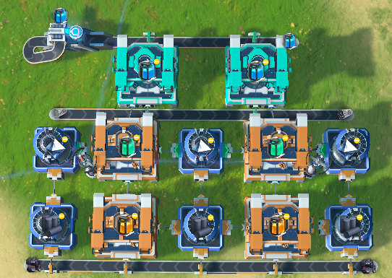
碳纳米 | 碳纳米管 碳纳米管 奇珍 | 3碳管1钛板 6刺笋结晶 | 2碳纳米管 2碳纳米管
增产剂lll | 增产剂lll | 2绿剂 1碳纳米 | 1蓝剂
粒子宽带 | 粒子宽带 晶格硅 奇珍 | 2碳管2晶硅1塑料 1粒子宽带 1分形硅石 2晶格硅 |  |  |  |  |  |  |  |  |  |  | 单产 框架 需要 碳纳米管 钛合金 硅板
信息矩阵 | 紫糖 | 2处理器 1粒子宽带 | 1紫糖
光子 | 光子合并器 光子 奇珍 | 2棱镜1电路 1光栅1电路 | 1光子 1光子
太阳帆 | 太阳帆 轨道弹射器 | 1石墨烯1光子 | 2光帆 |  |  |  |  |  |  |  |  |  | 单产 弹射器 需钢材 处理器 齿轮 蓝马达
戴森组件 | 框架材料 戴森球组件 | 4碳管1钛金1硅板 1框架 3框架3光帆3处理器 1组件
对撞机 | 微型对撞机 重氢 | 10氢 | 5重氢
分馏 | 重氢分馏 | 1氢*1% | 1重氢 |  | 13位面过滤器 需要 水 钛板 玻璃 钛晶石 石墨烯 氢
卡晶 | 卡西米尔晶体 卡晶 奇珍 | 1钛晶2石墨烯12氢 1卡晶 8光栅石2石墨烯12氢 1卡晶
奇异物质 | 奇异物质 | 2粒子容器 2铁板10重氢 | 1奇异物质 |  |  |  |  |  |  |  |  |  | 棱镜组 需要 石矿
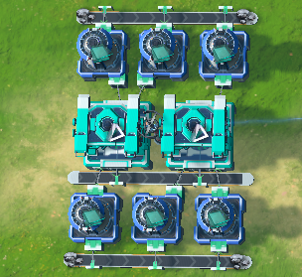
钛玻 | 钛化玻璃 | 2玻璃2钛板2水 | 2钛玻
波函数 | 位面过滤器 | 1卡晶 2钛玻 | 1位面
引力波 | 引力透镜 空间翘曲器 | 4金刚石1奇异质 1引力透镜 1引力透镜 1空间翘曲器
量子芯片 | 量子芯片 | 2处理器 2位面 | 1量子芯片 |  | 15绿糖 需要 位面 处理器 金刚石 奇异质 |  |  |  |  | 14奇异物质 需要 铁 铜 绿马达 石墨烯 氢
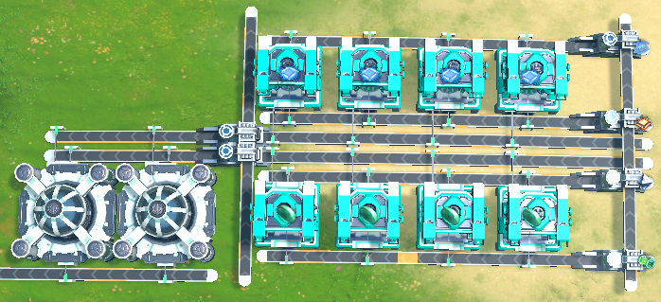
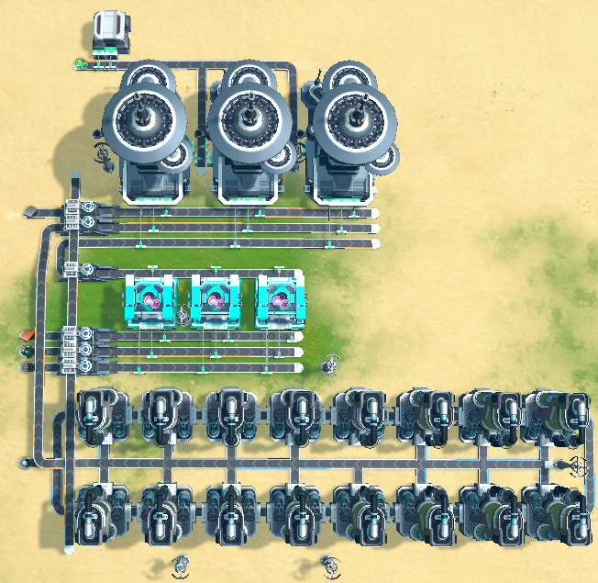
引力矩阵 | 绿糖 翘曲器 奇珍 | 1引力1量子 1绿糖 | 2绿糖 8翘曲
接收站 | 射线接收站 |  |  |  |  |  |  |  |  |  |  |  | 太阳帆组 需要 石墨烯 棱镜 电路
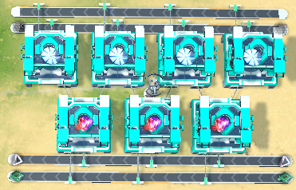
射线传输率l 射线传输率ll | -10%能量散射 -10%能量散射
电离层 | 消耗透镜 增加功率
狄拉克 | 临界光子
宇宙矩阵 | 白糖 | 1蓝1红1黄 1紫1绿1反 | 1白糖
通关 | 通关 | 4000白糖 | 点亮星辰

通关 只是开始 | 亚尔德若丹号.伊卡洛斯.

